표시형식사용자정의서식
# 사용자 정의 서식
# 코드 순서는 양수;음수;0;문자 순서로 지정함
# 대표적인 사용자 지정 표시 형식
전월 대비 지점별 매출증감 분석 (5월)

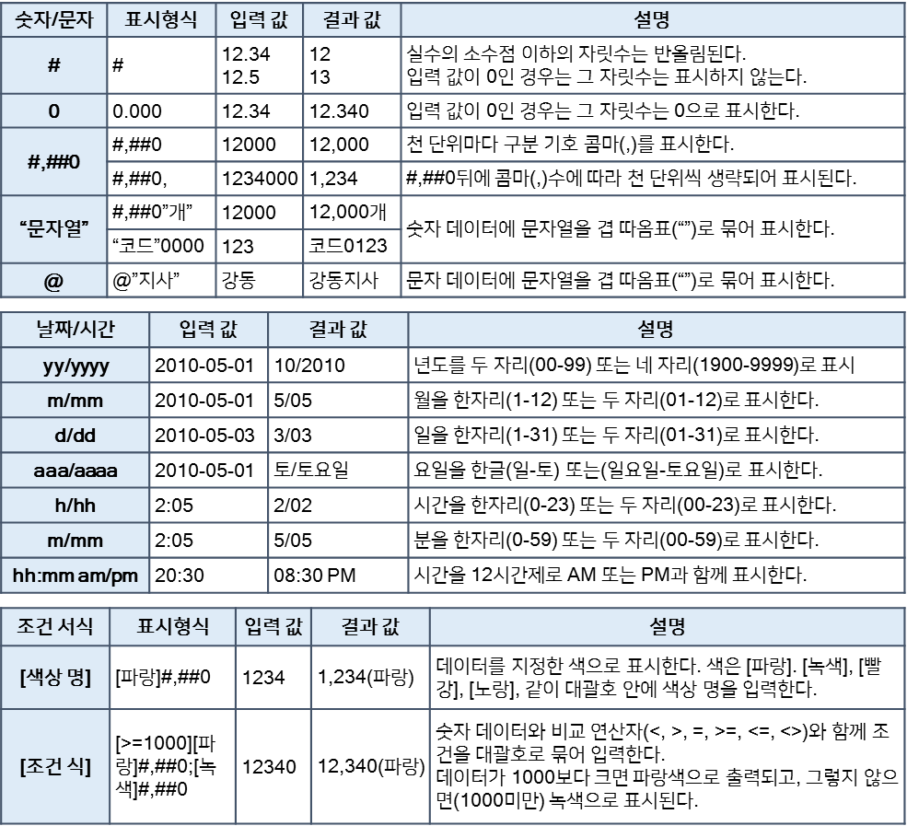
지점코드 | 지점명 | 4월 | 5월 | 증감 | 증감률
4511 | 강남 | 2,177,700 | 2,339,200
57393 | 광진 | 2,735,100 | 2,581,300
57394 | 동대문 | 3,447,300 | 3,449,900
4512 | 관악 | 2,738,100 | 2,738,100
4513 | 송파 | 1,838,200 | 2,521,200
57395 | 강동 | 3,207,900 | 3,276,800
4514 | 서초 | 3,085,800 | 3,046,600
57396 | 동작 | 2,328,400 | 2,658,900
57392 | 성북 | 2,519,300 | 2,543,000
57391 | 은평 | 3,689,500 | 2,943,800
57397 | 도봉 | 3,073,860 | 2,906,500
57398 | 서대문 | 2,201,200 | 2,924,000
57399 | 양천 | 3,181,900 | 3,181,900
57400 | 강북 | 3,001,500 | 2,587,100
4515 | 금천 | 1,897,100 | 2,976,000

SUMPRODUCT함수
# 배열과 배열의 곱의 합을 한번에 구하기
-- SUMPRODUCT() 함수 적용

제품명 | 단가 | 4월 매출 수량 | 5월 매출 수량 | 6월 매출 수량
제품 1 | 19,600 | 39 | 34 | 28
제품 2 | 25,000 | 28 | 35 | 24
제품 3 | 17,800 | 30 | 44 | 26
제품 4 | 23,600 | 15 | 19 | 31
제품 5 | 43,400 | 27 | 38 | 24
매출금액

상품명 | 입고수량 | 입고단가 | 반품수량 | 반품단가
상품1 | 10 | 100,000 | 5 | 50,000
상품2 | 15 | 150,000 | 4 | 40,000
상품3 | 17 | 230,000 | 7 | 100,000
상품4 | 20 | 180,000 | 6 | 80,000
상품5 | 14 | 200,000 | 4 | 75,000
입고총금액 |  |  | 반품총금액

데이터
# 데이터 영역을 선택하여 이름 지정
-- 전체 데이터 영역('급여DB'시트)의 계산할 데이터 범위의 이름 정의 : 선택영역에서 만들기 (첫행)

3월 급여지역 내역

사원번호 | 성명 | 부서 | 직책 | 급 | 호 | 부양가족 | 기본급 | 직책수당 | 가족수당 | 세금 | 보험료 | 국민연금 | 실지급액
214324 | 고수진 | 품질관리부 | 사원 | 6 | 2 | 3 | 752,800 | - | 60,000 | - | 34,480 | 39,500 | 738,820
140993 | 공성식 | 연구소 | 차장 | 2 | 5 | 1 | 1,423,210 | 300,000 | 20,000 | 17,690 | 73,270 | 83,000 | 1,569,250
043940 | 권기윤 | 품질보증 | 사원 | 6 | 2 | 3 | 752,800 | - | 60,000 | - | 34,480 | 39,500 | 738,820
216360 | 권해옥 | 연구소 | 대리 | 4 | 3 | 2 | 1,030,680 | 100,000 | 40,000 | 540 | 47,410 | 56,500 | 1,066,230
213599 | 권형석 | 개발실 | 대리 | 4 | 3 | 1 | 1,030,680 | 100,000 | 20,000 | 1,810 | 47,410 | 56,500 | 1,044,960
116612 | 김나영 | 생산부 | 과장 | 3 | 4 | 3 | 1,212,760 | 200,000 | 60,000 | 3,220 | 60,340 | 73,500 | 1,335,700
215469 | 김동영 | 설계실 | 대리 | 4 | 3 | 1 | 1,030,680 | 100,000 | 20,000 | 1,810 | 47,410 | 56,500 | 1,044,960
016976 | 김동옥 | 연구소 | 부장 | 1 | 6 | 3 | 1,657,110 | 400,000 | 60,000 | 18,400 | 73,270 | 98,500 | 1,926,940
130211 | 김미성 | 해외지사 | 부장 | 1 | 6 | 1 | 1,657,110 | 400,000 | 20,000 | 28,480 | 73,270 | 98,500 | 1,876,860
140936 | 김미진 | 품질관리부 | 과장 | 3 | 4 | 3 | 1,212,760 | 200,000 | 60,000 | 3,220 | 60,340 | 73,500 | 1,335,700
139171 | 김병주 | 개발실 | 과장 | 3 | 4 | 2 | 1,212,760 | 200,000 | 40,000 | 7,710 | 60,340 | 69,000 | 1,315,710
218016 | 김소영 | 품질관리부 | 대리 | 4 | 3 | 1 | 1,030,680 | 100,000 | 20,000 | 1,810 | 47,410 | 56,500 | 1,044,960
213966 | 김운식 | 품질관리부 | 대리 | 4 | 3 | 2 | 1,030,680 | 100,000 | 40,000 | 540 | 47,410 | 56,500 | 1,066,230
058449 | 김원선 | 사업부 | 사원 | 6 | 2 | 2 | 752,800 | - | 40,000 | - | 30,170 | 39,500 | 723,130
109630 | 김재주 | 생산부 | 과장 | 3 | 4 | 2 | 1,212,760 | 200,000 | 40,000 | 7,710 | 60,340 | 69,000 | 1,315,710
115975 | 김진욱 | 생산부 | 과장 | 3 | 4 | 2 | 1,212,760 | 200,000 | 40,000 | 7,710 | 60,340 | 69,000 | 1,315,710
113454 | 김현기 | 생산부 | 부장 | 1 | 4 | 3 | 15,914,520 | 400,000 | 60,000 | 18,400 | 73,270 | 98,500 | 16,184,350
117034 | 나형수 | 생산부 | 차장 | 2 | 5 | 3 | 1,423,210 | 300,000 | 60,000 | 12,310 | 73,270 | 88,000 | 1,609,630
135652 | 남택영 | 생산부 | 부장 | 1 | 6 | 1 | 1,657,110 | 400,000 | 20,000 | 28,480 | 73,270 | 98,500 | 1,876,860
025863 | 명문수 | 품질관리부 | 차장 | 2 | 5 | 1 | 1,423,210 | 300,000 | 20,000 | 17,690 | 73,270 | 83,000 | 1,569,250
211794 | 박선호 | 생산부 | 대리 | 4 | 3 | 3 | 1,030,680 | 100,000 | 60,000 | - | 47,410 | 56,500 | 1,086,770
014328 | 박정현 | 사업부 | 부장 | 1 | 6 | 2 | 1,657,110 | 400,000 | 40,000 | 26,140 | 73,270 | 98,500 | 1,899,200
115145 | 박형배 | 생산부 | 과장 | 3 | 5 | 1 | 1,236,100 | 200,000 | 20,000 | 9,360 | 60,340 | 69,000 | 1,317,400
136035 | 배경식 | 품질관리부 | 과장 | 3 | 4 | 1 | 1,212,760 | 200,000 | 20,000 | 8,600 | 60,340 | 69,000 | 1,294,820
132328 | 석영진 | 생산부 | 과장 | 3 | 4 | 1 | 1,212,760 | 200,000 | 20,000 | 8,600 | 60,340 | 69,000 | 1,294,820
130574 | 선경희 | 품질관리부 | 부장 | 1 | 6 | 1 | 1,657,110 | 400,000 | 20,000 | 28,480 | 73,270 | 98,500 | 1,876,860
105257 | 성환식 | 생산부 | 과장 | 3 | 4 | 1 | 1,212,760 | 200,000 | 20,000 | 8,600 | 60,340 | 69,000 | 1,294,820
130713 | 송대규 | 연구소 | 과장 | 3 | 4 | 1 | 1,212,760 | 200,000 | 20,000 | 8,600 | 60,340 | 69,000 | 1,294,820
217987 | 송부희 | 품질관리부 | 대리 | 4 | 3 | 1 | 1,030,680 | 100,000 | 20,000 | 1,810 | 47,410 | 56,500 | 1,044,960
211279 | 신문정 | 생산부 | 대리 | 4 | 3 | 3 | 1,030,680 | 100,000 | 60,000 | - | 47,410 | 56,500 | 1,086,770
218399 | 심성법 | 품질관리부 | 사원 | 6 | 2 | 1 | 752,800 | - | 20,000 | - | 30,170 | 36,500 | 706,130
033927 | 양창호 | 생산부 | 사원 | 5 | 2 | 1 | 875,470 | - | 20,000 | - | 34,480 | 42,500 | 818,490
114262 | 어은숙 | 생산부 | 차장 | 2 | 5 | 1 | 1,423,210 | 300,000 | 20,000 | 17,690 | 73,270 | 83,000 | 1,569,250
213938 | 오현정 | 생산부 | 대리 | 4 | 3 | 2 | 1,030,680 | 100,000 | 40,000 | 540 | 47,410 | 56,500 | 1,066,230
115496 | 윤미옥 | 해외지사 | 과장 | 3 | 4 | 2 | 1,212,760 | 200,000 | 40,000 | 7,710 | 60,340 | 69,000 | 1,315,710
036887 | 윤치원 | 해외지사 | 사원 | 5 | 2 | 3 | 875,470 | - | 60,000 | - | 38,790 | 46,000 | 850,680
141555 | 은창우 | 품질관리부 | 과장 | 3 | 4 | 3 | 1,212,760 | 200,000 | 60,000 | 3,220 | 60,340 | 73,500 | 1,335,700
134182 | 이광순 | 기판반 | 과장 | 3 | 4 | 1 | 1,212,760 | 200,000 | 20,000 | 8,600 | 60,340 | 69,000 | 1,294,820
109597 | 이기락 | 생산부 | 과장 | 3 | 4 | 2 | 1,212,760 | 200,000 | 40,000 | 7,710 | 60,340 | 69,000 | 1,315,710
217807 | 이랑 | 품질관리부 | 대리 | 4 | 3 | 2 | 1,030,680 | 100,000 | 40,000 | 540 | 47,410 | 56,500 | 1,066,230
215640 | 이영낭 | 품질관리부 | 대리 | 4 | 3 | 3 | 1,030,680 | 100,000 | 60,000 | - | 47,410 | 56,500 | 1,086,770
215406 | 이영선 | 생산부 | 대리 | 4 | 3 | 1 | 1,030,680 | 100,000 | 20,000 | 1,810 | 47,410 | 56,500 | 1,044,960
109248 | 이인영 | 생산부 | 차장 | 2 | 5 | 2 | 1,423,210 | 300,000 | 40,000 | 16,800 | 73,270 | 88,000 | 1,585,140
109226 | 이진수 | 생산부 | 과장 | 3 | 4 | 1 | 1,212,760 | 200,000 | 20,000 | 8,600 | 60,340 | 69,000 | 1,294,820
033300 | 이창일 | 연구소 | 사원 | 5 | 2 | 1 | 875,470 | - | 20,000 | - | 34,480 | 42,500 | 818,490
214369 | 이하나 | 생산부 | 사원 | 6 | 2 | 1 | 752,800 | - | 20,000 | - | 30,170 | 36,500 | 706,130
216088 | 장옥경 | 생산부 | 대리 | 4 | 3 | 3 | 1,030,680 | 100,000 | 60,000 | - | 47,410 | 56,500 | 1,086,770
213170 | 전미희 | 생산부 | 대리 | 4 | 3 | 2 | 1,030,680 | 100,000 | 40,000 | 540 | 47,410 | 56,500 | 1,066,230
138694 | 전용태 | 개발실 | 과장 | 3 | 4 | 2 | 1,212,760 | 200,000 | 40,000 | 7,710 | 60,340 | 69,000 | 1,315,710
136449 | 정대식 | 품질관리부 | 과장 | 3 | 4 | 2 | 1,212,760 | 200,000 | 40,000 | 7,710 | 60,340 | 69,000 | 1,315,710
141281 | 조선자 | 자재 | 과장 | 3 | 4 | 2 | 1,212,760 | 200,000 | 40,000 | 7,710 | 60,340 | 69,000 | 1,315,710
133252 | 조수남 | 품질보증계 | 과장 | 3 | 4 | 3 | 1,212,760 | 200,000 | 60,000 | 3,220 | 60,340 | 73,500 | 1,335,700
211860 | 조형준 | 설계실 | 대리 | 4 | 3 | 3 | 1,030,680 | 100,000 | 60,000 | - | 47,410 | 56,500 | 1,086,770
141117 | 최광림 | 품질관리부 | 과장 | 3 | 4 | 1 | 1,212,760 | 200,000 | 20,000 | 8,600 | 60,340 | 69,000 | 1,294,820
215531 | 최은희 | 품질관리부 | 대리 | 4 | 3 | 3 | 1,030,680 | 100,000 | 60,000 | - | 47,410 | 56,500 | 1,086,770
042925 | 최재웅 | 생산부 | 사원 | 5 | 2 | 3 | 875,470 | - | 60,000 | - | 38,790 | 46,000 | 850,680
213434 | 최지현 | 생산부 | 대리 | 4 | 3 | 1 | 1,030,680 | 100,000 | 20,000 | 1,810 | 47,410 | 56,500 | 1,044,960
130054 | 홍경우 | 해외협력 | 차장 | 2 | 5 | 3 | 1,423,210 | 300,000 | 60,000 | 12,310 | 73,270 | 88,000 | 1,609,630
133879 | 황윤기 | 품질관리부 | 과장 | 3 | 4 | 3 | 1,212,760 | 200,000 | 60,000 | 3,220 | 60,340 | 73,500 | 1,335,700

데이터기반집계표
# 합계, 평균을 구하기
-- 데이터 영역('급여DB'시트)의 계산 범위의 이름 정의
-- 합계 계산 범위를 이름으로 지정, -- INDIRECT() 함수를 활용하여 이름으로 SUM(), AVERAGE()함수에 적용

항목별 집계

구분 | 합계 | 평균 | 비고
기본급
직책수당
가족수당
세금
보험료
국민연금
실지급액

IF_AND_OR함수
# 품질심사의 통과기준 : 품질이 8점 이상이고, 납품기한이 10일 이하 -> IF(), AND() 함수 적용
# 서비스심사의 통과기준 : 서비스가 A이거나 B일 경우 -> IF(), OR() 함수 적용
# 가격심사의 통과기준 : 공급가격이 최저가 55000원 이상이면서 65000원 이하인 경우 -> IF(), AND() 함수 적용
# 최종심사의 선정기준 : 품질, 서비스, 가격심사가 모두 '통과'일 경우 협력업체로 선정 -> IF(), AND() 함수 적용

협력업체 선정 기준 및 심사

공급처 | 품질 | 가격 | 납품기한(일) | 서비스 | 품질심사 | 서비스심사 | 가격심사 | 최종심사
영우산업 | 10 | 55,000 | 10 | A
대명기기 | 8 | 62,000 | 14 | B
명진산업 | 9 | 52,000 | 7 | C
강진기기 | 10 | 50,000 | 10 | A
동진기기 | 10 | 57,000 | 8 | A
라보산업 | 9 | 66,000 | 12 | B
나진셀틱 | 10 | 63,000 | 15 | C
민성기기 | 5 | 58,000 | 14 | C
영우산업 | 10 | 59,000 | 6 | A
송명엑틱 | 8 | 56,700 | 10 | C
한상기기 | 9 | 62,000 | 14 | A

IFERROR함수
# 나눗셈 계산 오류 처리
-- IFERROR() 함수로 오류가 발생할 때 표시할 내용 처리

영업소별 매출 증감률

번호 | 영업소 | 2009-04-01 | 2009-05-01 | 증감 | 증감률
1 | 강동 | 26,132,000 | 28,070,000 | 1,938,000 | 0.0742
2 | 구로 | 32,821,000 | 30,976,000 | -1,845,000 | -0.0562
3 | 마포 | - | 41,399,000 | 41,399,000 | #DIV/0!
4 | 사당 | 32,857,000 | 32,857,000 | 0 | 0.0000
5 | 서초 | 22,058,000 | 30,254,000 | 8,196,000 | 0.3716
6 | 성북 | 38,495,000 | 39,321,000 | 826,000 | 0.0215
7 | 송파 | - | 36,559,000 | 36,559,000 | #DIV/0!
8 | 신촌 | 27,941,000 | 31,907,000 | 3,966,000 | 0.1419
9 | 용산 | 30,231,000 | 30,516,000 | 285,000 | 0.0094
10 | 종로 | 44,274,000 | 35,325,000 | -8,949,000 | -0.2021
11 | 중랑 | - | 34,878,000 | 34,878,000 | #DIV/0!
12 | 영등포 | 33,466,800 | 35,088,836 | 1,622,036 | 0.0485
13 | 관악 | 34,695,400 | 34,695,400 | 0 | 0.0000
14 | 강북 | - | 35,510,509 | 35,510,509 | #DIV/0!
15 | 금천 | 37,152,600 | 35,721,345 | -1,431,255 | -0.0385
16 | 동작 | 38,381,200 | 35,932,182 | -2,449,018 | -0.0638

VLOOKUP함수
# 코드 기준으로 지점명을기준표에서 찾아오기
-- 기준표가 세로형일때 VLOOKUP() 함수 사용 : 문자기준, 수치기준 옵션값 확인
-- 기준표가 가로형일때 HLOOKUP() 함수 사용

 |  |  |  | 포인트율 | 20%

지점코드 | 지점명 | 고객번호 | 성명 | 구입금액 | 포인트 | 기존포인트 | 누적포인트 | 고객등급 | [지점 테이블] |  | [고객등급 테이블]
MP |  | MP001 | 정대식 | 840,000 |  | 60 | 60 |  | 지점코드 | 지점명 | 누적포인트 | 0 | 150 | 300
RE |  | RE004 | 김상철 | 1,060,000 |  | 225 | 225 |  | MP | 강북 | 고객등급 | 일반 | 실버 | 골드
FG |  | FG002 | 이예진 | 750,000 |  | 78 | 78 |  | RE | 강남
MP |  | MP012 | 박혜은 | 1,320,000 |  | 270 | 270 |  | TR | 강서
RE |  | RE006 | 최혜영 | 930,000 |  | 165 | 165 |  | FG | 강동
MP |  | MP003 | 박초롱 | 450,000 |  | 65 | 65
MP |  | MP004 | 백경민 | 1,210,000 |  | 192 | 192 |  | [포인트 테이블]
TR |  | TR005 | 이인혜 | 162,000 |  | 80 | 80 |  | 구입금액 | 포인트
FG |  | FG003 | 김상효 | 800,000 |  | 85 | 85 |  | 0 | 0
TR |  | TR001 | 최미리 | 160,000 |  | 70 | 70 |  | 500,000 | 50
MP |  | MP002 | 변혜리 | 250,000 |  | 80 | 80 |  | 1,000,000 | 100
RE |  | RE003 | 임길문 | 1,540,000 |  | 278 | 278 |  | 1,500,000 | 150
TR |  | TR002 | 정진주 | 240,000 |  | 85 | 85 |  | 2,000,000 | 200
TR |  | TR004 | 정광재 | 60,000 |  | 25 | 25
RE |  | RE005 | 이지민 | 2,650,000 |  | 154 | 154
MP |  | MP011 | 박보경 | 648,000 |  | 70 | 70
FG |  | FG001 | 엄희석 | 85,000 |  | 78 | 78

조건부서식함수활용
# [셀 서식]의 [표시 형식]탭에서 [범주]를 [사용자 지정]으로 선택한 후 [형식] 입력란에 ;;; 입력하여 데이터를 표시하지 않도록 함
# [조건부 서식]의 [새 서식 규칙]의 [규칙 유형 선택] 항목에서 [수식을 사용하여 서식을 지정할 셀 결정]을 선택하고 수식 입력란에 =AND($C4<=E$3,$D4>E$3) 입력
# [서식]에서 [표시형식]탭에서 [범주]를 [일반]으로 선택하고 글꼴 색과 채우기 색 지정
회의실 예약 현황표

회의실 | 예약자 | 시작 | 종료 | 9:00:00 | 10:00:00 | 11:00:00 | 12:00:00 | 13:00:00 | 14:00:00 | 15:00:00 | 16:00:00 | 17:00:00 | 18:00:00 | 19:00:00
공감실 | 김철민 | 9:00:00 | 13:00:00 | º | º | º | º | º | º | º | º | º | º | º
공감실 | 이상형 | 13:00:00 | 16:00:00 | º | º | º | º | º | º | º | º | º | º | º
공감실 | 오민철 | 17:00:00 | 18:00:00 | º | º | º | º | º | º | º | º | º | º | º
도전실 | 박수진 | 11:00:00 | 15:00:00 | º | º | º | º | º | º | º | º | º | º | º
도전실 | 정민주 | 16:00:00 | 19:00:00 | º | º | º | º | º | º | º | º | º | º | º
도전실 |  |  |  | º | º | º | º | º | º | º | º | º | º | º
창조실 | 홍상옥 | 14:00:00 | 17:00:00 | º | º | º | º | º | º | º | º | º | º | º
창조실 | 김미혜 | 17:00:00 | 19:00:00 | º | º | º | º | º | º | º | º | º | º | º
창조실 |  |  |  | º | º | º | º | º | º | º | º | º | º | º
혁신실 | 강성국 | 9:00:00 | 12:00:00 | º | º | º | º | º | º | º | º | º | º | º
혁신실 | 이진우 | 16:00:00 | 18:00:00 | º | º | º | º | º | º | º | º | º | º | º
혁신실 |  |  |  | º | º | º | º | º | º | º | º | º | º | º
화합실 | 민대주 | 9:00:00 | 14:00:00 | º | º | º | º | º | º | º | º | º | º | º
화합실 | 안문희 | 14:00:00 | 15:00:00 | º | º | º | º | º | º | º | º | º | º | º
화합실 | 송종민 | 15:00:00 | 19:00:00 | º | º | º | º | º | º | º | º | º | º | º

데이터유효성검사활용
직급별 역량 교육 대상자 |  |  |  |  | 직급별 역량 교육 과정

사번 | 성명 | 직급 | 교육과정 | 교육기간(일) | 사원 | 대리 | 과장 | 차장 | 부장
A1234 | 김수철 | 대리 |  |  | OJT교육 | Team Building | 의사결정방법 | 팀장교육과정 | 경영전략수립방법론
A5789 | 이민호 | 과장 |  |  | Follow Up교육 | 커뮤니케이션스킬업과정 | 커뮤니케이션심화과정 | 경영전략수립방법론 | 조직관리과정
A9101 | 강민정 | 사원 |  |  | 기획/제안서작성기법 | 조직적응과정 | 조직관리과정 | 조직관리과정 | 리더십심화과정
A3876 | 최민우 | 사원 |  |  | 조직적응과정 | 프리젠테이션스킬 | 트러스트리더십과정 | 트러스트리더십과정 | MBA과정
A8812 | 박선우 | 대리 |  |  | Team Building | 전략기획향상교육 | 업무관리및문제해결
A0912 | 이철민 | 과장 |  |  | 창의력사고과정 | 셀프리더십과정 | 지역전문과과정
A7654 | 홍민호 | 차장 |  |  | 문제해결기법 | 지역전문과과정
A3567 | 문수진 | 사원 |  |  | 커뮤니케이션기초과정
# [데이터 유효성 검사]의 [설정] 탭에서 [제한대상]으로 [목록]을 선택한 후 [원본]에 "=직급" 입력
# 연결된 이중 목록으로 표시하기 위하여 [제한 대상]의 [목록]을 선택
# [원본]에 수식 =INDIRECT(C4)를 입력
A5678 | 오남주 | 부장
A4545 | 노철민 | 사원

# 사번에 텍스트 길이와 중복 입력을 제한
# [데이터유효성검사]의 [제한 대상]으로 [사용자지정] 선택
# [수식] =AND(LEN(A4)=5,COUNTIF($A$4:$A$18,A4)<2) 입력

배열수식
# 배열 수식으로 여러개의 값을 한꺼번에 계산
-- 배열수식으로 계산된 셀의 일부만 수정하거나 삭제할 수 없으며, 수정이나 삭제시 다시 범위를 지정하고 한꺼번에 작업해야 함.
-- 예시) 다음의 표에서 마진율별 제품가격을 배열 수식으로 계산하기
-- 처리방법 : 1) C10:H17의 영역을 선택한다. (결과값이 들어갈 셀 범위를 지정)
2) 등호(=)를 입력한다.
3) [B10:B17] 드래그 * [C9:H9] 드래그
4) Ctrl + Shift + Enter 키를 누른다.

제품코드 | 마진율 원가 | 22% | 34% | 48% | 55% | 62% | 73%
A001 | 7,200
A002 | 8,800
B001 | 11,700
B002 | 6,500
C001 | 14,800
C002 | 18,000
D001 | 21,000
D002 | 28,000

INDEX_MATCH함수
# 직급과 출장지를 기준으로 일비 기준표에서 찾아오기
-- 제시된 직급과 출장지와 값을 비교하여 일치하는 위치값을 표시 MATCH()함수
-- MATCH()함수로 좌표값을 찾아 INDEX() 찾기 함수를 활용하여 일비를 표시

출장비 청구 내역 |  |  |  |  |  |  | 직급/출장지별 일비

직급 | 출장지 | 숙박비 | 식비 | 교통비 | 일비 | 합계 | 직급/출장지 | 경기 | 대전 | 광주 | 대구 | 울산 | 부산 | 제주 | 충청 | 전라 | 경상 | 강원
대리 | 부산 | 50,000 | 15,000 | - |  | 65,000 | 대표이사 | 20,000 | 50,000 | 70,000 | 70,000 | 80,000 | 90,000 | 100,000 | 50,000 | 70,000 | 70,000 | 60,000
대리 | 부산 | 50,000 | 15,000 | - |  | 65,000 | 상무 | 20,000 | 40,000 | 50,000 | 50,000 | 60,000 | 60,000 | 80,000 | 40,000 | 50,000 | 50,000 | 40,000
사원 | 부산 | 50,000 | 15,000 | - |  | 65,000 | 전무 | 20,000 | 40,000 | 50,000 | 50,000 | 60,000 | 60,000 | 80,000 | 40,000 | 50,000 | 50,000 | 40,000
사원 | 광주 | 50,000 | 15,000 | - |  | 65,000 | 이사 | 20,000 | 35,000 | 40,000 | 40,000 | 55,000 | 55,000 | 70,000 | 35,000 | 40,000 | 40,000 | 35,000
대리 | 광주 | 45,000 | 15,000 | - |  | 60,000 | 부장 | 10,000 | 30,000 | 35,000 | 35,000 | 45,000 | 45,000 | 50,000 | 30,000 | 35,000 | 35,000 | 30,000
대리 | 광주 | 45,000 | 15,000 | - |  | 60,000 | 차장 | 10,000 | 25,000 | 30,000 | 30,000 | 35,000 | 35,000 | 50,000 | 25,000 | 30,000 | 30,000 | 25,000
사원 | 광주 | 45,000 | 15,000 | - |  | 60,000 | 과장 | 10,000 | 25,000 | 30,000 | 30,000 | 35,000 | 35,000 | 50,000 | 25,000 | 30,000 | 30,000 | 25,000
대리 | 부산 | 45,000 | 15,000 | - |  | 60,000 | 대리 | 5,000 | 15,000 | 20,000 | 20,000 | 30,000 | 30,000 | 40,000 | 15,000 | 20,000 | 20,000 | 20,000
 |  |  |  |  |  | - | 주임 | 5,000 | 10,000 | 10,000 | 10,000 | 20,000 | 20,000 | 40,000 | 10,000 | 10,000 | 10,000 | 10,000
합계 |  | 380,000 | 120,000 | - | - | 500,000 | 사원 | 5,000 | 10,000 | 10,000 | 10,000 | 20,000 | 20,000 | 40,000 | 10,000 | 10,000 | 10,000 | 10,000

OFFSET함수
= OFFSET ( 시작지점, 행이동, 열이동, [높이], [너비] )

회차 | 1차시도 | 2차시도 | 3차시도 | 회차 | 5
1회 | 39 | 37 | 15 | 시도 | 2
2회 | 36 | 50 | 11 | 점수 | 22
기준 셀에서 일정 행, 열 만큼 이동한 위치의
셀 또는 범위를 참조합니다.
3회 | 42 | 45 | 28
4회 | 47 | 44 | 24
5회 | 45 | 22 | 9
6회 | 45 | 33 | 36
7회 | 42 | 38 | 12
8회 | 31 | 32 | 12
9회 | 48 | 38 | 19

OFFSET함수활용
# 연도/월별 매출 실적을 근거로 3개월씩 연도/분기별 매출과 연도별 월별 조회 합계 구하기
-- OFFSET() 함수로 합계 구하는 범위를 동적으로 지정
-- 분기별 계산을 위하여 OFFSET() 함수의 참조 영역의 행/열의 시작과 개수를 구하기 위한 ROW(), COLUMN() 함수의 활용
=SUM(OFFSET($B$12,ROW()-27,(COLUMN()-2)*3,1,3))
-- 셀 범위에 이름을 등록하여 활용하기
연도=$A$12:$A$22, 시작월=$B$11:$M$11, 종료월 =OFFSET($A$11,0,$I$27,1,13-$I$27)
=SUM(OFFSET($A$11,MATCH(H27,연도,0),I27,1,J27-I27+1))

연도/월별 매출 실적 |  |  |  |  |  |  |  |  |  |  |  |  | (단위:백만원)
연도/월 | 1 월 | 2 월 | 3 월 | 4 월 | 5 월 | 6 월 | 7 월 | 8 월 | 9 월 | 10 월 | 11 월 | 12 월 | 합계
2015년 | 36 | 32 | 34 | 37 | 39 | 39 | 39 | 41 | 40 | 36 | 35 | 32 | 437
2016년 | 29 | 31 | 33 | 36 | 39 | 43 | 48 | 52 | 57 | 63 | 70 | 77 | 577
2017년 | 34 | 33 | 31 | 34 | 38 | 42 | 46 | 50 | 55 | 61 | 67 | 74 | 566
2018년 | 37 | 32 | 34 | 36 | 39 | 43 | 47 | 52 | 57 | 63 | 69 | 76 | 585
2019년 | 33 | 35 | 37 | 38 | 41 | 46 | 50 | 55 | 61 | 67 | 73 | 81 | 616
2020년 | 36 | 33 | 34 | 39 | 43 | 47 | 52 | 57 | 63 | 69 | 76 | 83 | 632
2021년 | 34 | 32 | 39 | 39 | 43 | 47 | 52 | 57 | 63 | 69 | 76 | 84 | 634
2022년 | 36 | 35 | 33 | 35 | 38 | 42 | 46 | 51 | 56 | 62 | 68 | 75 | 578
2023년 | 32 | 31 | 29 | 31 | 34 | 37 | 41 | 45 | 50 | 55 | 60 | 66 | 512
2024년 | 35 | 37 | 34 | 36 | 39 | 43 | 48 | 53 | 58 | 64 | 70 | 77 | 592
2025년 | 38 | 39 | 41 | 39 | 43 | 47 | 52 | 57 | 63 | 69 | 76 | 84 | 647

연도/분기별 매출실적 |  |  |  |  | (단위:백만원) |  | 연도별/월별 조회 |  |  | (단위:백만원)
연도/분기 | 1분기 | 2분기 | 3분기 | 4분기 | 합계 |  | 연도 | 시작월 | 종료월 | 합계
2015년
2016년
2017년
2018년
2019년
2020년
2021년
2022년
2023년
2024년
2025년

기본장표작성연습
납품업체 | 부품코드 | 부품명 | 불량현상 | 불량원인 | 불량건수 | 기존납품단가
A사 | BC1 |  | LED 불빛샘 | Display PCB 재조립 | 5 | 3289.333 | <코드별 부품명칭>
B사 | BC2 |  | 이물 | Display부 이물 | 1 | 4480.663 | 부품코드 | 부품명
C사 | BC1 |  | Scratch | Door Deco 우측 상단부 Scratch | 4 | 3920.733 | BC1 | Cabinet Cover
A사 | BC1 |  | 찍힘 | Door Deco 찍힘 | 8 | 4500.882 | BC2 | Control Panel
B사 | BD1 |  | 파손 | Drum Tub 샤이폰 호스 조립부 파손 | 1 | 9430.555 | BD1 | Drum Tub
C사 | BC2 |  | LED 불빛샘 | Knob Gudie 교환 | 6 | 2800.551 | BM1 | Main PCB
G사 | BM1 |  | 세탁구속 | Main PCB 단품 불량 | 1 | 9320.437 | BT1 | Top Plate
K사 | BD1 |  | 세탁구속 | Stator 단선(찍힘) | 3 | 3345.167 | ETC | 기타
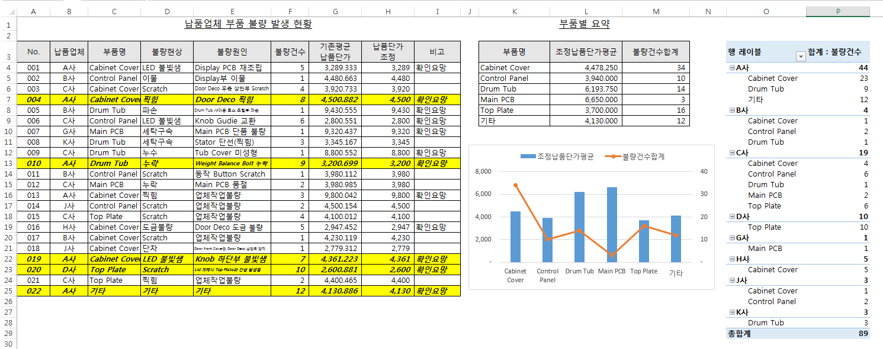
문서작업 완성 그림
C사 | BD1 |  | 누수 | Tub Cover 미성형 | 1 | 8800.552
A사 | BD1 |  | 누락 | Weight Balance Bolt 누락 | 9 | 3200.699
B사 | BC2 |  | Scratch | 동작 Button Scratch | 1 | 3980.112
C사 | BM1 |  | 누락 | Main PCB 품절 | 2 | 3980.985
A사 | BC1 |  | 찍힘 | 업체작업불량 | 3 | 9800.042
J사 | BC2 |  | Scratch | 업체작업불량 | 2 | 4500.154
C사 | BT1 |  | Scratch | 업체작업불량 | 4 | 4100.012
H사 | BC1 |  | 도금불량 | Door Deco 도금 불량 | 5 | 2947.452
B사 | BC1 |  | Scratch | 업체작업불량 | 1 | 4230.119
J사 | BC1 |  | 단차 | Door Front Cover와 Door Deco 상단부 단차 | 1 | 2779.312
A사 | BC1 |  | LED 불빛샘 | Knob 하단부 불빛샘 | 7 | 4361.223
D사 | BT1 |  | Scratch | Lid 개폐시 Top Plate와 간섭 발생됨 | 10 | 2600.881
C사 | BT1 |  | 찍힘 | 업체작업불량 | 2 | 4400.465
A사 | ETC |  | 기타 | 기타 | 12 | 4130.886

